ablecube1
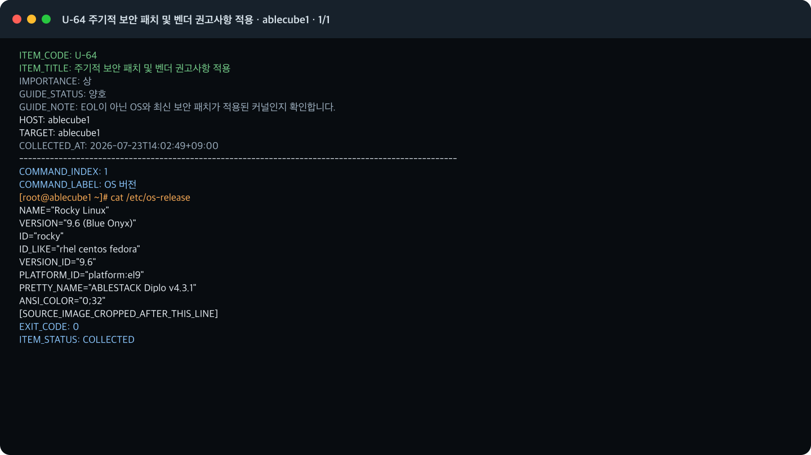
호스트 증적: ablecube1

U-64 주기적 보안 패치 및 벤더 권고사항 적용 · 1/1 · 2026-07-23T14:02:49+09:00

